注意事項
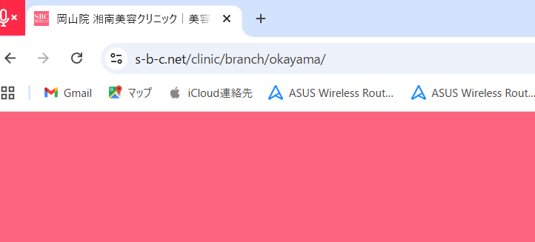
https://www.s-b-c.net/clinic/branch/okayama/

